Defectos
REPORTE DE DEFECTOS

 | ID: |  | ESTADO: | PRIORIDAD: | SEVERIDAD:
 | 1 |  | Nuevo

 | FECHA: |  | REPORTADO POR: | ASIGNADO A: | ENTORNO:
 | 2024-02-07 |  | Equipo de QA | Desarrollador

 | TITULO: | El formulario acepta el envío de mensajes de más de 20 caracteres.

 | DESCRIPCIÓN: | Al llenar los distintos campos de contacto, y el colocar un mensaje de mas de 20 carácteres, no emite ninguna alerta y acepta dicho mensaje

 | PASOS PARA REPRODUCIR EL DEFECTO: | 1. | Ingresar al link https://www.demoblaze.com/index.html
 |  | 2. | Hacer click en "Contact"
 |  | 3. | Ingresar el valor "jioh@gmail.com" en "Contact Email"
 |  | 4. | Ingresar el valor "Juan" en "Contact Name"
 |  | 5. | Ingresar el valor "Este es un mensaje de mas de 20 caracteres por que asi lme lo pidieron" en "Message"
 |  | 6. | Hacer click en el botón "Send message"
 |  | 7.
 |  | 8.
 |  | 9.
 |  | 10.

 | RESULTADO ACTUAL: | Aparece un mensaje de alerta con la confirmacion de "Thanks for the message!!" confirmando el envío exitoso del mensaje.

 | RESULTADO ESPERADO: | Debería una emitir una alerta por un mensaje que supera los 20 carácteres.

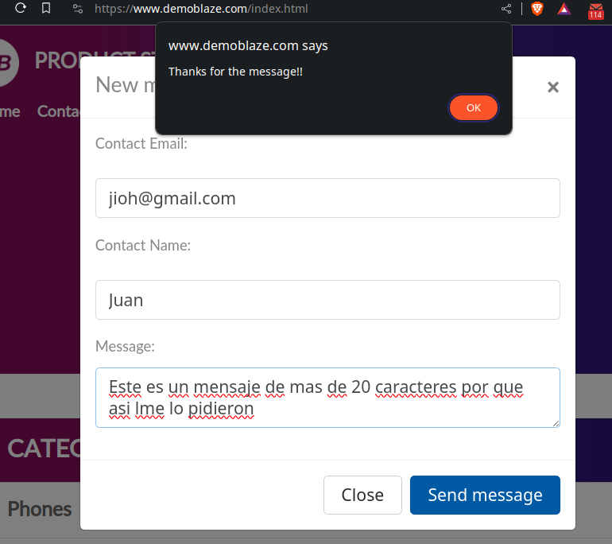
 | EVIDENCIA: | (pega la imagen acá)

REPORTE DE DEFECTOS

 | ID: |  | ESTADO: | PRIORIDAD: | SEVERIDAD:
 | 1 |  | Nuevo

 | FECHA: |  | REPORTADO POR: | ASIGNADO A: | ENTORNO:
 | 2024-02-07 |  | Equipo de QA | Desarrollador

 | TITULO: | El formulario acepta emails inválidos

 | DESCRIPCIÓN: | Al llenar los distintos campos, acepta email que no corresponden al formato de emails

 | PASOS PARA REPRODUCIR EL DEFECTO: | 1. | Ingresar al link https://www.demoblaze.com/index.html
 |  | 2. | Hacer click en "Contact"
 |  | 3. | Ingresar el valor "jioh" en "Contact Email"
 |  | 4. | Ingresar el valor "Juan" en "Contact Name"
 |  | 5. | Ingresar el valor "mensaje" en "Message"
 |  | 6. | Hacer click en el botón "Send message"
 |  | 7.
 |  | 8.
 |  | 9.
 |  | 10.

 | RESULTADO ACTUAL: | Aparece un mensaje de alerta con la confirmacion de "Thanks for the message!!" confirmando el envío exitoso del mensaje.

 | RESULTADO ESPERADO: | No debe enviar el mensaje debido al email inválido

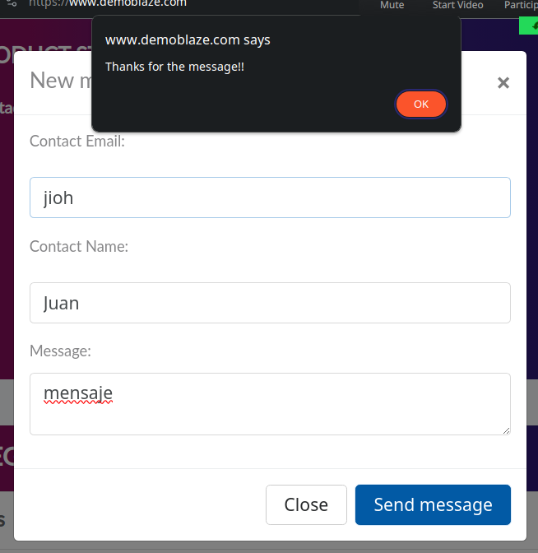
 | EVIDENCIA: | (pega la imagen acá)

